Sheet2
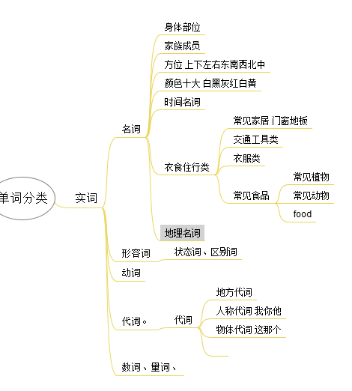

word cate mm
三个字母的英文单词 - 百度文库

